상품제안서
디지털 자석스탠드 온습도계 | 상품코드: S25384

 |  |  |  |  |  |  | 02-713-8555 | www.synergygift.co.kr
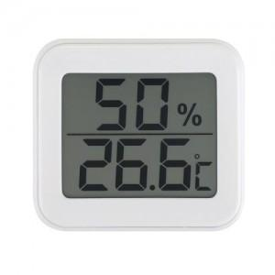 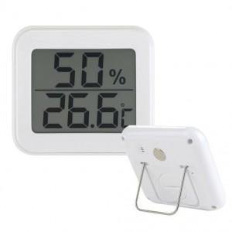

【상세/제작정보】 | 후면의 자석과 스탠드로 간편하게 사용가능

【인쇄/포장옵션】 | 실크 / 포장지포장

【공급단가】 | 수량 | 50~ | 100~ | 500~ | 1,000~ | 3,000~
*VAT별도 | 단가 | 8,200원 | 7,990원 | 7,500원 | 7,350원 | 7,250원

【상품 URL】 | https://www.synergygift.co.kr:443/src/goods_detail.php?gdno=25384

